기본적인 모듈의 구조 및 흐름
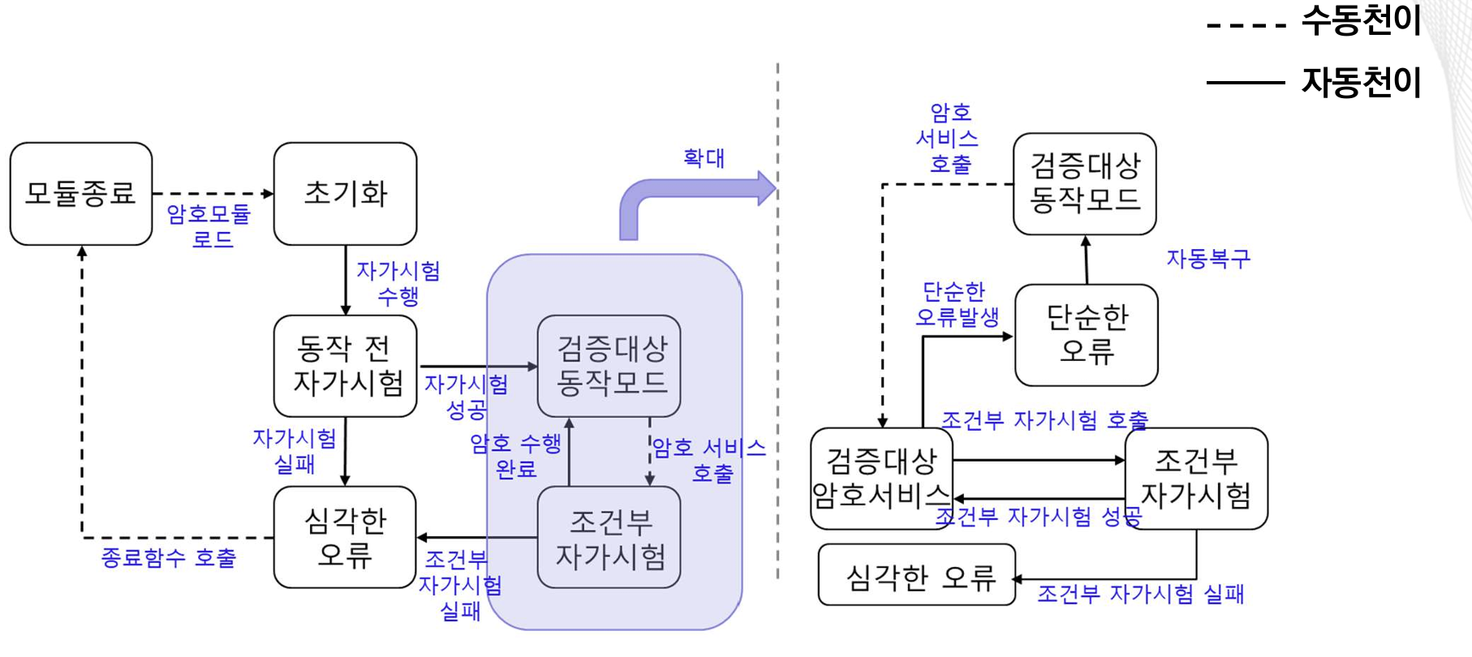
순서 | 내용 | 담당자
1 | 암호모듈의 전체 main() 함수를 통해 DLL을 만들어 낼 수 있도록 프로젝트 생성
2 | 1번의 DLL을 로드하여 사용하는 응용프로그램용 프로젝트 생성
3 | VE11.08.01 항목의 유한상태모델 그림 그리기
4 | 유한상태 모델에서의 각 단계를 정의 및 이동 시 status에 저장 관리
 | 4.1 유한상태 모델에 대한 각 status에 넣은 값 define 작업
 | 4.2 심각한 오류 및 단순한 오류 값 정의하여 define 작업
 | 4.3 단순한 오류는 에러값만 출력하고, 심각한 오류는 프로그램 종료 후 재 로드하여 처음부터 재수행
5 | 동작전 자가시험 구현
 | 5.1 모듈의 DLL에 대한 무결성 검증 구현
 | 5.2 각자 구현한 암호 알고리즘별 KAT 테스트 구현
 | 5.3 무결성 및 KAT 실패 시 프로그램 종료 후 재로드 하여 처음부터 재수행
 | 5.4 무결성 및 KAT 성공 시 status에 검증대상 동작모드로 진입
6 | 응용프로그램에서 암호화/복화화를 수행하는 외부 API 함수를 호출하여 암호기능 활용

